Лист1
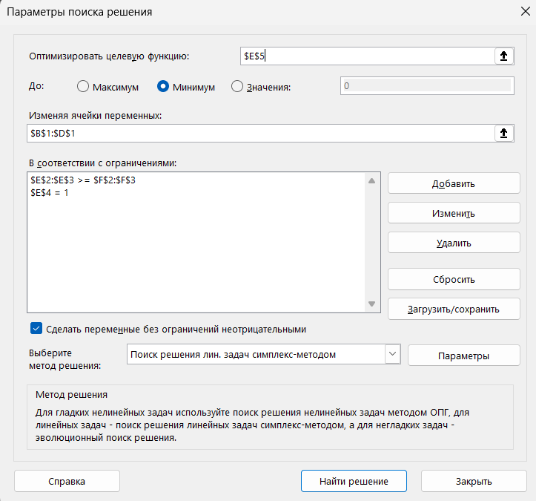
0.45454545455 | 0.54545454545 | 0
90 | 65 | 40 | 76.363636364 | 60
30 | 85 | 70 | 60 | 60
1 | 1 | 1 | 1 | 1
70 | 50 | 10 | 59.090909091

Лист2
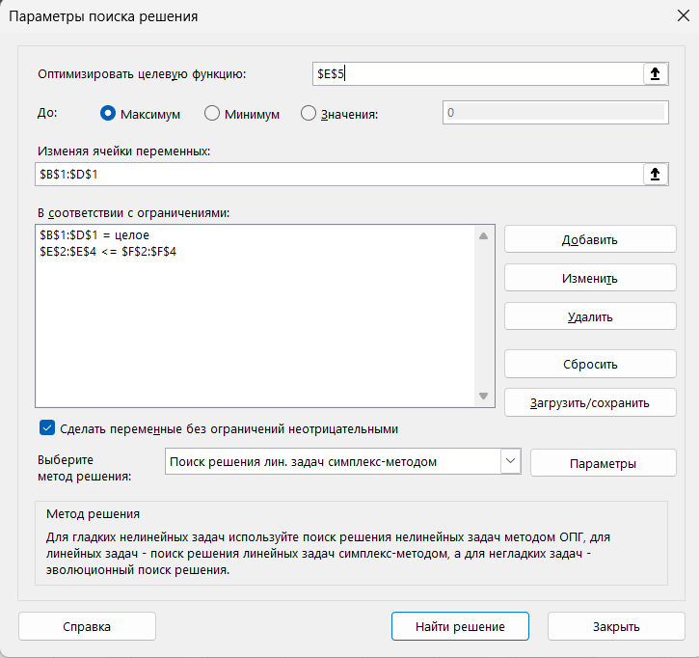
47 | 0 | 78
1 | 2 | 4 | 359 | 360 | Избыток ч/ч на лесопилке | 1
2 | 4 | 2 | 250 | 250
1 | 1 | 2 | 203 | 220 | Избыток ч/ч в отделочном цехе | 17
900 | 1100 | 1500 | 159300 |  | Требование собирать 40 гарнитуров типа С никак не повляет так, как сейчас еженедельно изготавливается 78 гарнитуров типа С

Лист3
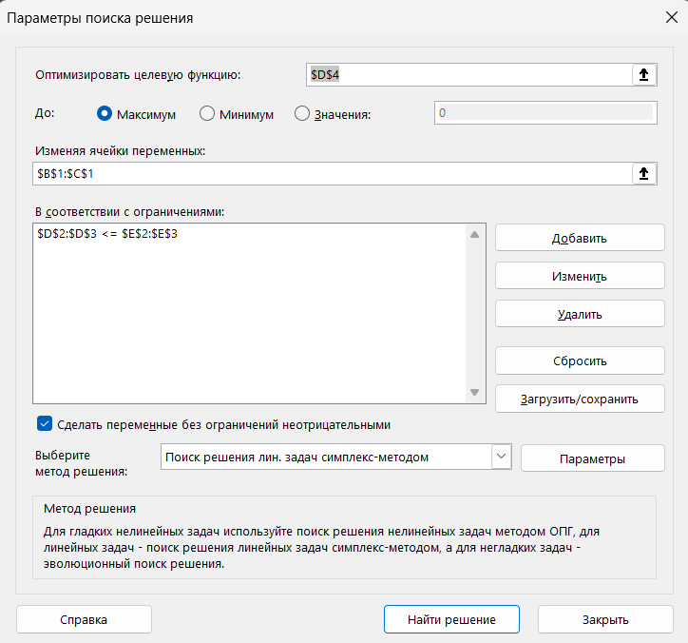
70 | 20 |  |  | 1) 70 телевизоров "Астро", 20 телевизоров "Космо"
1.2 | 1.8 | 120 | 120 | 2) Оптимальный план - (833,(3), 500)
1 | 1 | 90 | 90 | 3) Оба ресурсы дефицитны
1500 | 2000 | 145000 |  | 4) Прибыль изменится на 500*5 = 2500. Оптимальный план не изменится.
 |  |  |  | 5) Не изменится.
 |  |  |  | 6) Телевизор "Дарко" включать нецелесообразно. 1.5*500 + 1.5*833.(3) ~ 2000 > 1800

Лист4
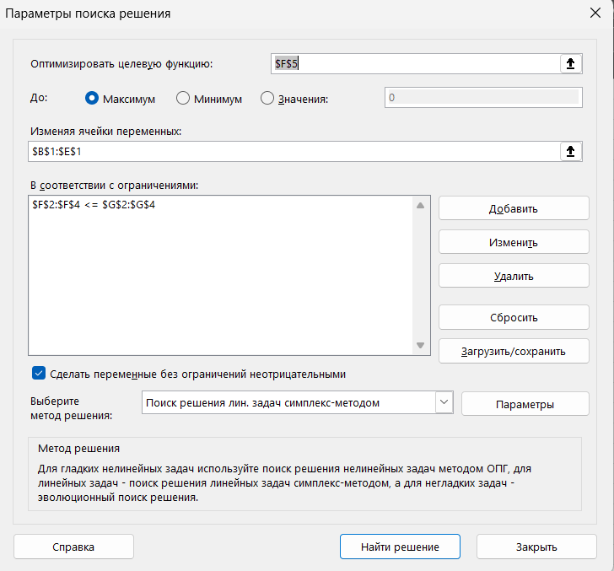
95 | 210 | 0 | 0 |  |  | 1) (95; 210; 0; 0), X_4 и X_3 нерентабельно производить -> они равны 0
1 | 0 | 2 | 1 | 95 | 180 | 2) (0; 1,5; 2,25)
0 | 1 | 3 | 2 | 210 | 210 | 3) Ресурс 1 недефицитный, остальные дифицитные
4 | 2 | 0 | 4 | 800 | 800 | 4) 120*1,5 + 160*2,25 = 540
9 | 6 | 4 | 7 | 2115 |  | 5) Д целесообразно производить. 2*1,5 + 2*2,25 = 6,375 < 12

Лист5
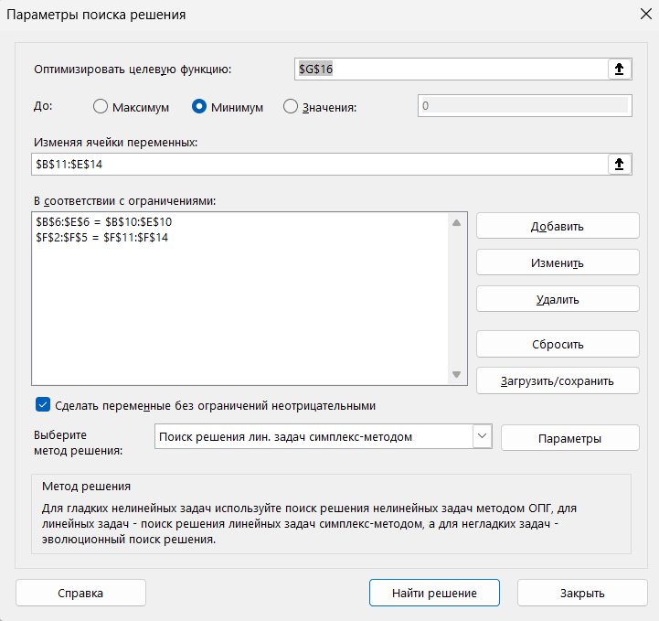
 | ф1 | ф2 | ф3 | фиктив |  |  |  | 1) Из 1 карьера на 2 фабрику нужно 0 руды
к1 | 7 | 3 | 5 | 0 | 170 |  |  | 2) Из 4 карьера на 1 фабрику нужно 50 тыс. т. руды |  | ф1 | ф2 | ф3
к2 | 5 | 4 | 6 | 0 | 130 |  |  | 3) 20 тыс. т. в месяц неиспользованы | к1 | 7 | 3 | 5 | 165.07246377
к3 | 4 | 5 | 6 | 0 | 190 |  |  | 4) 2710 | к2 | 5 | 4 | 6 | 126.23188406
к4 | 3 | 2 | 5 | 0 | 200 |  |  | 690 | к3 | 4 | 5 | 6 | 184.49275362 |  | 670 | 0.97101449275
 | 250 | 150 | 270 | 20 |  |  | 690 |  | к4 | 3 | 2 | 5 | 194.20289855 | 670
 |  |  |  |  |  |  |  |  |  | 250 | 150 | 270

 | 250 | 150 | 270 | 20
 | 0 | 0 | 170 | 0 | 170 |  |  |  |  | 250 | 150 | 270
 | 10 | 0 | 100 | 20 | 130 |  |  |  |  | 0 | 0 | 165.07246377 | 165.07246377
 | 190 | 0 | 0 | 0 | 190 |  |  |  |  | 21.304347826 | 0 | 104.92753623 | 126.23188406
 | 50 | 150 | 0 | 0 | 200 |  |  |  |  | 184.49275362 | 0 | 0 | 184.49275362
 |  |  |  |  |  |  |  |  |  | 44.202898551 | 150 | 0 | 194.20289855
 |  |  |  |  |  | 2710
 |  |  |  |  |  |  |  |  |  |  |  |  |  | 2732.0289855

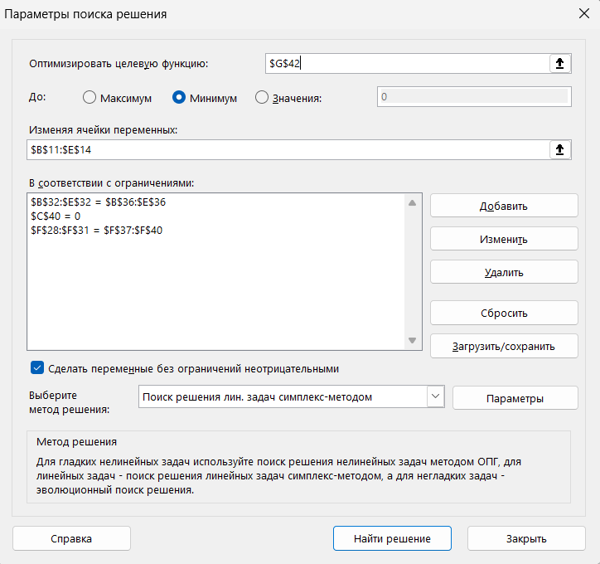
 | ф1 | ф2 | ф3 | фиктив
к1 | 7 | 3 | 5 | 0 | 170
к2 | 5 | 4 | 6 | 0 | 130
к3 | 4 | 5 | 6 | 0 | 190
к4 | 3 | 0 | 5 | 0 | 200
 | 250 | 150 | 270 | 20

 | 250 | 150 | 270 | 20 |  |  |  | 5) увеличатся до 2850
 | 0 | 20 | 150 | 0 | 170
 | 0 | 130 | 0 | 0 | 130
 | 170 | 0 | 0 | 20 | 190
 | 80 | 0 | 120 | 0 | 200

 |  |  |  |  |  | 2850

Лист6
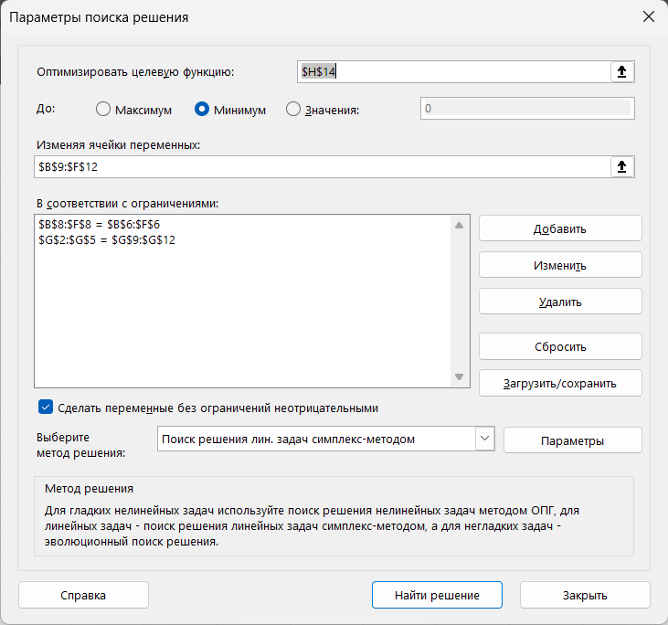
 | b1 | b2 | b3 | b4 | b5 |  |  |  |  |  | 1) 0
a1 | 12 | 6 | 29 | 19 | 21 | 13 |  |  |  |  | 2) 513
a2 | 14 | 3 | 30 | 10 | 10 | 27 |  |  |  |  |  |  |  |  | b1 | b2 | b3 | b4 | b5
a3 | 15 | 27 | 28 | 11 | 24 | 16 |  |  | 70 |  |  |  |  | a1 | 12 | 6 | 29 | 19 | 21 | 10.4
фиктив | 0 | 0 | 0 | 0 | 0 | 14 |  | 70 |  |  |  |  |  | a2 | 14 | 3 | 30 | 10 | 10 | 27 |  |  | 53.4 | 0.8
 | 14 | 14 | 14 | 14 | 14 |  |  |  |  |  |  |  |  | a3 | 15 | 27 | 28 | 11 | 24 | 16 |  | 70
 |  |  |  |  |  |  |  |  |  |  |  |  |  |  | 14 | 14 | 14 | 14 | 14
 | 14 | 14 | 14 | 14 | 14
 | 12 | 1 | 0 | 0 | 0 | 13
 | 0 | 13 | 0 | 0 | 14 | 27 |  |  |  |  |  |  |  |  | 14 | 14 | 14 | 14 | 14
 | 2 | 0 | 0 | 14 | 0 | 16 |  |  |  |  |  |  |  |  | 12 | 1 | 0 | 0 | 0 | 13
 | 0 | 0 | 14 | 0 | 0 | 14 |  |  |  |  |  |  |  |  | 0 | 13 | 0 | 0 | 14 | 27
 |  |  |  |  |  |  |  |  |  |  |  |  |  |  | 2 | 0 | 0 | 14 | 0 | 16
 |  |  |  |  |  |  | 513 |  |  |  |  |  |  |  | 0 | 0 | 14 | 0 | 0 | 14

 |  |  |  |  |  |  |  |  |  |  |  |  |  |  |  |  |  |  |  |  | 709

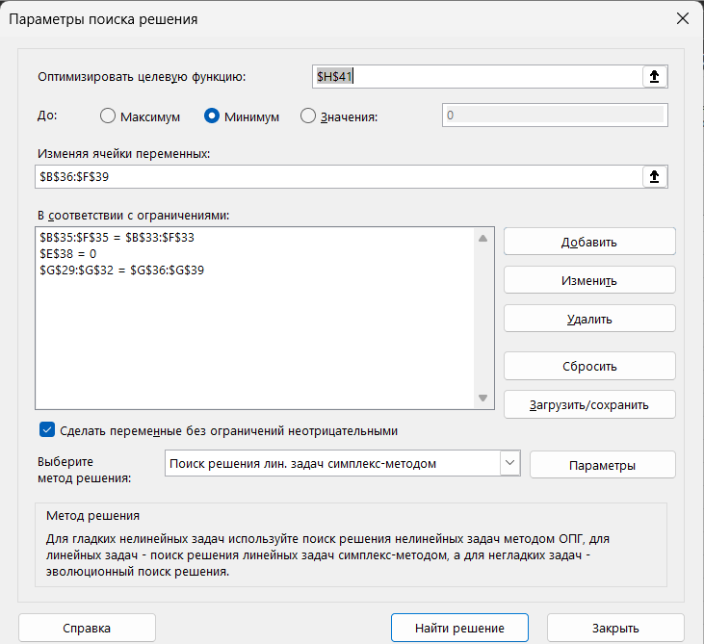
 | b1 | b2 | b3 | b4 | b5
a1 | 12 | 6 | 29 | 19 | 21 | 13 |  |  |  |  | 3) увеличатся до 599
a2 | 14 | 3 | 30 | 10 | 10 | 27
a3 | 15 | 27 | 28 | 11 | 24 | 16
фиктив | 0 | 0 | 0 | 0 | 0 | 14
 | 14 | 14 | 14 | 14 | 14

 | 14 | 14 | 14 | 14 | 14
 | 0 | 13 | 0 | 0 | 0 | 13
 | 0 | 1 | 0 | 14 | 12 | 27
 | 14 | 0 | 0 | 0 | 2 | 16
 | 0 | 0 | 14 | 0 | 0 | 14

 |  |  |  |  |  |  | 599

 | b1 | b2 | b3 | b4 | b5 |  |  |  | b1 | b2 | b3 | b4 | b5
a1 | 12 | 6 | 29 | 19 | 21 | 13 |  | a1 | 1 | 1 | 2 | 2 | 2
a2 | 14 | 3 | 30 | 10 | 10 | 27 |  | a2 | 2 | 3 | 3 | 1 | 1
a3 | 15 | 27 | 28 | 11 | 24 | 16 |  | a3 | 2 | 2 | 2 | 1 | 2
фиктив | 0 | 0 | 0 | 0 | 0 | 14 |  |  | 0 | 0 | 0 | 0 | 0
 | 14 | 14 | 14 | 14 | 14

 | 14 | 14 | 14 | 14 | 14
 | 12 | 1 | 0 | 0 | 0 | 13 |  |  | 1 | 1 | 0 | 0 | 0
 | 0 | 13 | 0 | 1.7763568394E-15 | 14 | 27 |  |  | 0 | 1 | 0 | 0 | 1
 | 2 | 0 | 4.4408920985E-16 | 14 | 0 | 16 |  |  | 1 | 0 | 0 | 1 | 0
 | 0 | 0 | 14 | 0 | 0 | 14 |  |  | 0 | 0 | 1 | 0 | 0

 |  |  |  |  |  |  | 522

 |  |  |  |  |  |  |  |  | -1 | -12 | 0 | 0 | 0
 |  |  |  |  |  |  |  |  | 0 | -1 | 0 | 1.7763568394E-15 | 0
 |  |  |  |  |  |  |  |  | -12 | 0 | 4.4408920985E-16 | 0 | 0
 |  |  |  |  |  |  |  |  | 0 | 0 | 0 | 0 | 0

 |  |  |  |  |  |  | 4) Увеличатся до 522

